상품제안서
[제로마크] 로하스텀블러 500ml | 상품코드: F22509

 |  |  |  |  |  |  | 02-412-0044 | www.easy1.co.kr
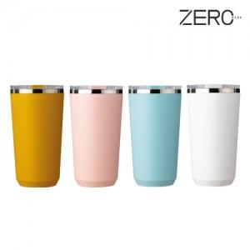

【상세/제작정보】 | <p><span style="font-size: 12pt;"><b>** 배송비- 한박스 50개 / 4500원별도</b></span></p><p>&nbsp;</p>

【인쇄/포장옵션】 | 실크, 레이저 / 포장지포장

【공급단가】 | 수량 | 100~ | 300~ | 500~ | 1,000~ | 3,000~
*VAT별도 | 단가 | 4,750원 | 4,510원 | 4,400원 | 4,330원 | 4,250원

【상품 URL】 | https://easy1.co.kr:443/src/goods_detail.php?gdno=22509

